상품제안서
카카오 빼꼼 도킹형 20W 보조배터리 5000mAh (C타입) | 상품코드: S41199

 |  |  |  |  |  |  | 02-713-8555 | www.synergygift.co.kr
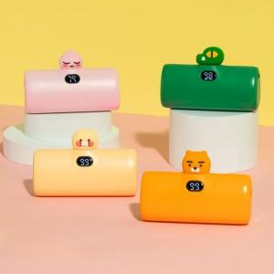

【상세/제작정보】

【인쇄/포장옵션】 | 스티커 / 별도문의

【공급단가】 | 수량 | 20~ | 100~ | 300~ | 500~ | 1,000~
*VAT별도 | 단가 | 21,300원 | 19,350원 | 18,560원 | 18,255원 | 17,900원

【상품 URL】 | https://www.synergygift.co.kr:443/src/goods_detail.php?gdno=41199

